Лист1
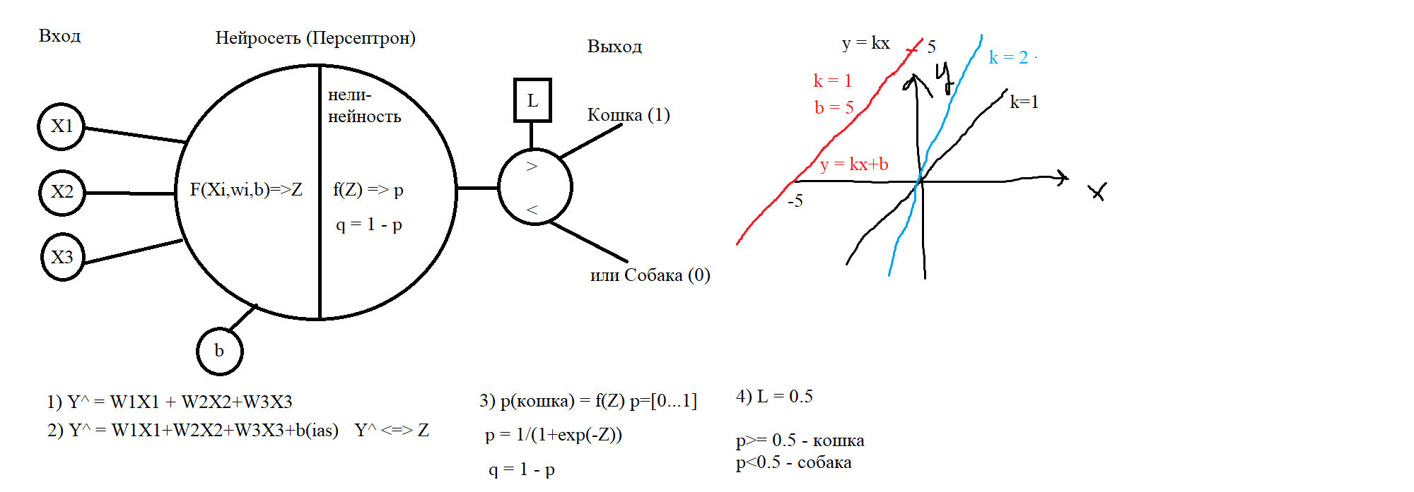
Длина хвоста X1 | Длина усов X2 | Длина туловища X3 | Ответ Y | Z | p | q=1-p | Y^ | Совпадения
52 | 20 | 65 | К = 1 | -0.105 | 0.47377409063 | 0.52622590937 | 1 | 1
50 | 18 | 68 | К = 1 | -0.005 | 0.4987500026 | 0.5012499974 | 1 | 1
48 | 19 | 61 | К = 1 | -0.43 | 0.39412633157 | 0.60587366843 | 1 | 1
40 | 17 | 85 | С = 0 | 0.84 | 0.698465216 | 0.301534784 | 0 | 1
44 | 22 | 68 | С = 0 | 0.005 | 0.5012499974 | 0.4987500026 | 0 | 1
48 | 18 | 83 | С = 0 | 0.865 | 0.703704238 | 0.296295762 | 0 | 1
 |  |  |  |  |  |  |  | 6
w1 (доля, важность) | 0.015 |  |  |  |  |  | Accuracy | 1
w2 | 0.025
w3 | 0.06
b (смещение) | -5.285 |  |  |  |  |  | X1 | 50 | X1 | 55
 |  |  |  |  |  |  | X2 | 21 | X2 | 18
SumW | 0.1 |  |  |  |  |  | X3 | 70 | X3 | 54
Порог L | 0.5
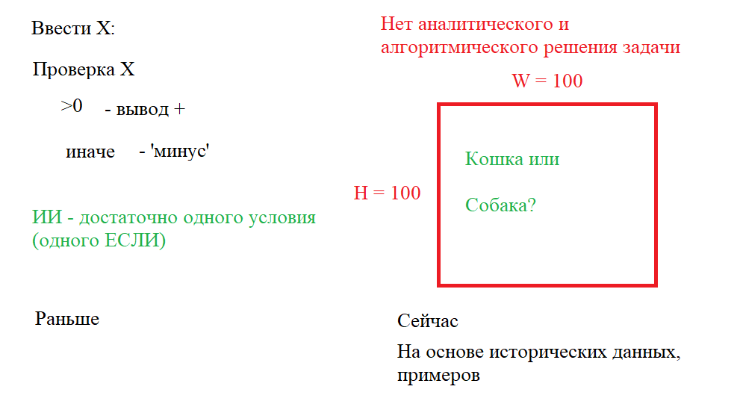
 |  |  |  |  |  |  | Z | 0.19 | Z | -0.77
 |  |  |  |  |  |  | p | 0.54735761814 | p | 0.31647910626
 |  |  |  |  |  |  | Y^ | 1 | Y^ | 0

